PREGLED
TOP TEK PAVING 80 POKLOPCI
INOX AISI 316L POKLOPCI KLASA L15
LIST 1 | LIST 2 | LIST 3 | LIST 4 | LIST 5 | LIST 6
DIMENZIJA 500X500 | DIMENZIJA 600X600 | DIMENZIJA 700X700 | DIMENZIJA 800X800 | DIMENZIJA 900X900 | DIMENZIJA 1000X1000
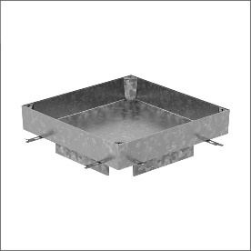

INOX AISI 316L POKLOPCI KLASA M125
LIST 7 | LIST 8 | LIST 9 | LIST 10 | LIST 11
DIMENZIJA 500X500 | DIMENZIJA 600X600 | DIMENZIJA 700X700 | DIMENZIJA 900X900 | DIMENZIJA 1000X1000

INOX AISI 316L POKLOPCI KLASA C250
LIST 12 | LIST 13 | LIST 14 | LIST 15 | LIST 16 | LIST 17
DIMENZIJA 500X500 | DIMENZIJA 600X600 | DIMENZIJA 700X700 | DIMENZIJA 800X800 | DIMENZIJA 900X900 | DIMENZIJA 1000X1000

